Hinweise für die Benutzung
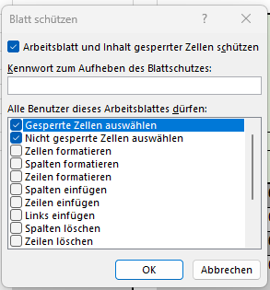
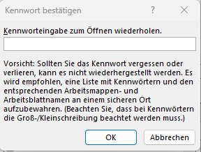
Hinweise für die Benutzung der Ausfüllhilfen

In den Tabellenblättern zur Gesamtvermögenslage (GVL) und zur Gesamtertragslage (GEL) sind die gelb umrandeten Zellen für Eintragungen vorgesehen. In das Muster 32.3 Gesamtfinanzlage (GFL) werden die Kennzahlen Nr. 1 bis 5 zum Haushaltsjahr automatisch übernommen, sofern die Muster zur Gesamtvermögens- und zur Gesamtertragslage ausgefüllt sind. Die Kennzahl Nr. 6 wird automatisiert ermittelt, nachdem die ordentlichen Tilgungsleistungen manuell eingetragen wurden. Die Eintragungen in den Ausfüllhilfen sind jeweils in einem blattgeschützten Tabellenblatt (grüne Tabellenblätter) oder in einem Tabellenblatt ohne Blattschutz (blaue Tabellenblätter) möglich. Eintragungen in blattgeschützten Tabellenblättern sind insoweit von Vorteil, dass keine mit Formeln versehene Zellen versehentlich überschrieben werden. Von Nachteil ist, dass in den blattgeschützten Tabellenblättern auf die Funktion "Aufklappen einer Gruppierung" verzichtet werden muss. Ein eingerichteter Blattschutz erlaubt diese Funktion standardmäßig nicht, es sei denn, es wird ein Makro verwendet. Für den Praxiseinsatz werden EXCEL-Dateien mit Makros aus Gründen der IT-Sicherheit aber nicht empfohlen. Für den Fall, dass Blattschutz und Aufklappfunktion dennoch in Eigenverantwortung kombiniert werden sollen, wurde der Makro-Code und eine kurze Erläuterung in einem separaten Tabellenblatt (Zusatzhinweis Makro) dargestellt.
In den grünen blattgeschützten Tabellenblättern sind – mit wenigen Ausnahmen – die nicht gelb umrandeten Zellen gesperrt. Der Blattschutz kann mit dem Kennwort "EBB" deaktiviert werden.

1.
Im Register "Überprüfen" auf "Blattschutz aufheben" klicken und das Kennwort "EBB" eingeben

2.
Die Wiedereinrichtung des Blattschutzes erfordert dann wieder die Eingabe und Bestätigung eines Kennworts. Achtung: vergebenes Kennwort merken !

Zusatzhinweis Makro
Zusatzhinweis Makro: Für das Auf- und Zuklappen von gruppierten Tabellenspalten und -zeilen bei aktiviertem Blattschutz wird ein Makro-Code benötigt, der wie folgt lautet:
Sub Workbook_Open() ActiveSheet.Protect userinterfaceonly:=True, Password:="Passwort" ActiveSheet.EnableOutlining = True 'für Gliederung ActiveSheet.EnableAutoFilter = True 'für Autofilter End Sub
("Passwort" im Makro-Code durch "EBB" ersetzen)

Zunächst muss die EXCEL-Datei natürlich unter dem Dateityp *.xlsm gespeichert werden. In der Registerkarte "Entwicklertools", die möglicherweise unter den EXCEL-Optionen zunächst mit einem Haken auszuwählen ist, wird der Makro-Code dann in ein Fenster im Visual Basic Menü übernommen (siehe Abbildungen).
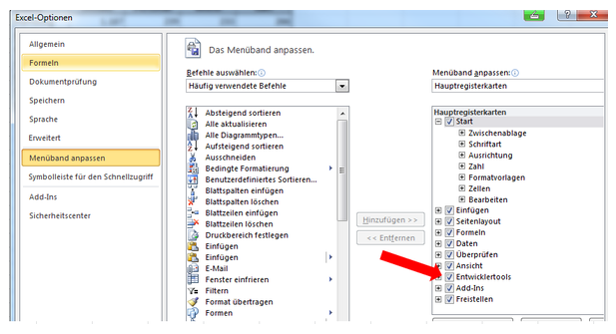

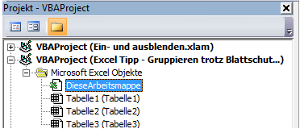

Nach Eingabe des Makro-Codes auf den Button "Play" in der Menüleiste klicken

